Pivot
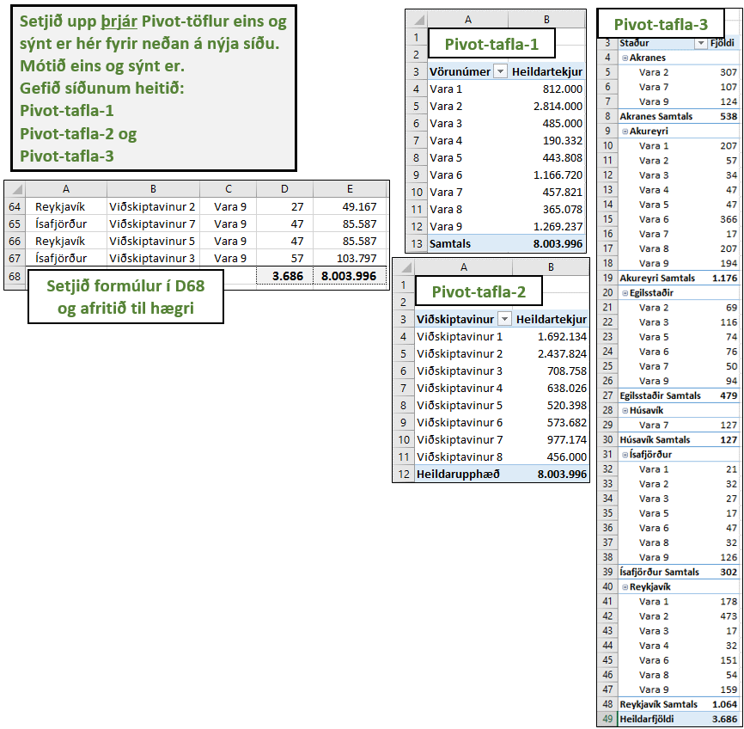
Pivot-töflur
Bær/Borg | Viðskiptavinur | Vara | Stk. | Heildar-tekjur
Akranes | Viðskiptavinur 2 | Vara 2 | 307 | 921,000
Akureyri | Viðskiptavinur 2 | Vara 1 | 207 | 414,000
Akureyri | Viðskiptavinur 8 | Vara 2 | 57 | 171,000
Egilsstaðir | Viðskiptavinur 3 | Vara 2 | 32 | 96,000
Egilsstaðir | Viðskiptavinur 8 | Vara 2 | 37 | 111,000
Egilsstaðir | Viðskiptavinur 6 | Vara 3 | 27 | 67,500
Egilsstaðir | Viðskiptavinur 8 | Vara 3 | 32 | 80,000
Egilsstaðir | Viðskiptavinur 7 | Vara 3 | 57 | 142,500
Egilsstaðir | Viðskiptavinur 5 | Vara 5 | 27 | 86,832
Akureyri | Viðskiptavinur 1 | Vara 3 | 17 | 42,500
Akureyri | Viðskiptavinur 3 | Vara 3 | 17 | 42,500
Akureyri | Viðskiptavinur 6 | Vara 4 | 47 | 87,420
Akureyri | Viðskiptavinur 7 | Vara 5 | 47 | 151,152
Egilsstaðir | Viðskiptavinur 7 | Vara 5 | 47 | 151,152
Ísafjörður | Viðskiptavinur 3 | Vara 1 | 21 | 42,000
Reykjavík | Viðskiptavinur 2 | Vara 1 | 10 | 20,000
Ísafjörður | Viðskiptavinur 4 | Vara 5 | 17 | 54,672
Ísafjörður | Viðskiptavinur 1 | Vara 3 | 27 | 67,500
Ísafjörður | Viðskiptavinur 7 | Vara 2 | 32 | 96,000
Reykjavík | Viðskiptavinur 3 | Vara 1 | 32 | 64,000
Reykjavík | Viðskiptavinur 4 | Vara 1 | 32 | 64,000
Reykjavík | Viðskiptavinur 6 | Vara 2 | 32 | 96,000
Reykjavík | Viðskiptavinur 3 | Vara 2 | 37 | 111,000
Reykjavík | Viðskiptavinur 8 | Vara 1 | 47 | 94,000
Reykjavík | Viðskiptavinur 6 | Vara 1 | 57 | 114,000
Reykjavík | Viðskiptavinur 1 | Vara 2 | 97 | 291,000
Reykjavík | Viðskiptavinur 1 | Vara 2 | 307 | 921,000
Reykjavík | Viðskiptavinur 2 | Vara 3 | 17 | 42,500
Reykjavík | Viðskiptavinur 2 | Vara 4 | 32 | 102,912
Akureyri | Viðskiptavinur 3 | Vara 6 | 22 | 40,106
Reykjavík | Viðskiptavinur 3 | Vara 6 | 57 | 103,911
Reykjavík | Viðskiptavinur 1 | Vara 6 | 94 | 171,362
Ísafjörður | Viðskiptavinur 1 | Vara 6 | 47 | 85,681
Húsavík | Viðskiptavinur 6 | Vara 7 | 17 | 25,857
Húsavík | Viðskiptavinur 3 | Vara 7 | 37 | 56,277
Húsavík | Viðskiptavinur 2 | Vara 7 | 36 | 54,756
Húsavík | Viðskiptavinur 1 | Vara 7 | 37 | 56,277
Egilsstaðir | Viðskiptavinur 6 | Vara 6 | 17 | 30,991
Egilsstaðir | Viðskiptavinur 4 | Vara 6 | 12 | 21,876
Egilsstaðir | Viðskiptavinur 5 | Vara 6 | 47 | 85,681
Egilsstaðir | Viðskiptavinur 6 | Vara 7 | 23 | 34,983
Akureyri | Viðskiptavinur 5 | Vara 6 | 37 | 67,451
Akureyri | Viðskiptavinur 2 | Vara 6 | 307 | 559,661
Akureyri | Viðskiptavinur 1 | Vara 7 | 17 | 25,857
Egilsstaðir | Viðskiptavinur 4 | Vara 7 | 27 | 41,067
Akranes | Viðskiptavinur 2 | Vara 7 | 107 | 162,747
Reykjavík | Viðskiptavinur 6 | Vara 8 | 37 | 46,102
Reykjavík | Viðskiptavinur 7 | Vara 8 | 17 | 21,182
Akureyri | Viðskiptavinur 4 | Vara 8 | 207 | 257,922
Ísafjörður | Viðskiptavinur 6 | Vara 8 | 32 | 39,872
Akranes | Viðskiptavinur 6 | Vara 9 | 17 | 30,957
Akureyri | Viðskiptavinur 4 | Vara 9 | 87 | 158,427
Reykjavík | Viðskiptavinur 3 | Vara 9 | 27 | 49,167
Akranes | Viðskiptavinur 5 | Vara 9 | 107 | 194,847
Akureyri | Viðskiptavinur 7 | Vara 9 | 107 | 194,847
Egilsstaðir | Viðskiptavinur 7 | Vara 9 | 57 | 103,797
Egilsstaðir | Viðskiptavinur 2 | Vara 9 | 37 | 67,377
Reykjavík | Viðskiptavinur 7 | Vara 9 | 17 | 30,957
Reykjavík | Viðskiptavinur 1 | Vara 9 | 17 | 30,957
Ísafjörður | Viðskiptavinur 4 | Vara 9 | 22 | 40,062
Reykjavík | Viðskiptavinur 2 | Vara 9 | 24 | 43,704
Reykjavík | Viðskiptavinur 2 | Vara 9 | 27 | 49,167
Ísafjörður | Viðskiptavinur 7 | Vara 9 | 47 | 85,587
Reykjavík | Viðskiptavinur 5 | Vara 9 | 47 | 85,587
Ísafjörður | Viðskiptavinur 3 | Vara 9 | 57 | 103,797

Einkunnir
Setjið upp Pivot-töflu á nýtti síðu. Gefið henni heitið Meðaleinkunnir. Mótið eins og sýnt er hér fyrir neðan
Ár | Nemandi | Námsgrein | Einkunn
2015 | Bjarki Freyr Bjarnason | Danska | 7.0
2015 | Bjarni Björnsson | Danska | 6.0
2015 | Daníel Eirísson | Danska | 7.5
2015 | Emma Magnúsdóttir | Danska | 5.0
2015 | Guðmundur Pétursson | Danska | 8.0
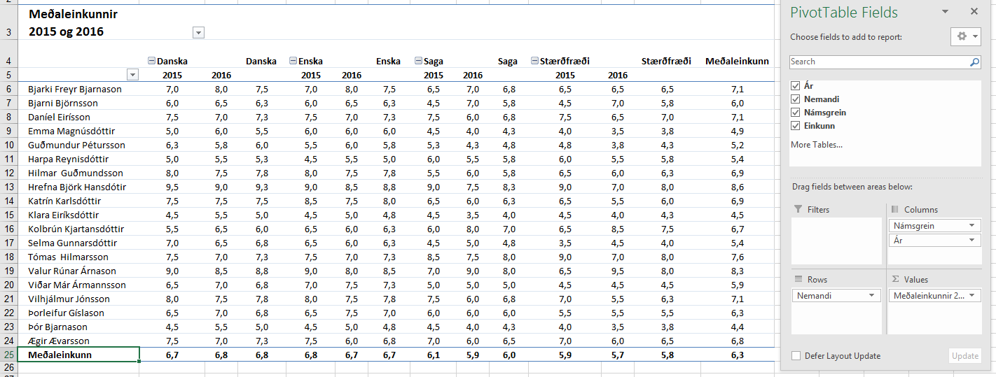
2015 | Guðmundur Pétursson | Danska | 4.5
2015 | Harpa Reynisdóttir | Danska | 5.0
2015 | Hilmar Guðmundsson | Danska | 8.0
2015 | Hrefna Björk Hansdótir | Danska | 9.5
2015 | Katrín Karlsdóttir | Danska | 7.5
2015 | Klara Eiríksdóttir | Danska | 4.5
2015 | Kolbrún Kjartansdóttir | Danska | 5.5
2015 | Selma Gunnarsdóttir | Danska | 7.0
2015 | Tómas Hilmarsson | Danska | 7.5
2015 | Valur Rúnar Árnason | Danska | 9.0
2015 | Viðar Már Ármannsson | Danska | 6.5
2015 | Vilhjálmur Jónsson | Danska | 8.0
2015 | Þorleifur Gíslason | Danska | 6.5
2015 | Þór Bjarnason | Danska | 4.5
2015 | Ægir Ævarsson | Danska | 7.5
2015 | Bjarki Freyr Bjarnason | Enska | 7.0
2015 | Bjarni Björnsson | Enska | 6.0
2015 | Daníel Eirísson | Enska | 7.5
2015 | Emma Magnúsdóttir | Enska | 6.0
2015 | Guðmundur Pétursson | Enska | 7.0
2015 | Guðmundur Pétursson | Enska | 4.0
2015 | Harpa Reynisdóttir | Enska | 4.5
2015 | Hilmar Guðmundsson | Enska | 8.0
2015 | Hrefna Björk Hansdótir | Enska | 9.0
2015 | Katrín Karlsdóttir | Enska | 8.5
2015 | Klara Eiríksdóttir | Enska | 4.5
2015 | Kolbrún Kjartansdóttir | Enska | 6.5
2015 | Selma Gunnarsdóttir | Enska | 6.5
2015 | Tómas Hilmarsson | Enska | 7.5
2015 | Valur Rúnar Árnason | Enska | 9.0
2015 | Viðar Már Ármannsson | Enska | 7.0
2015 | Vilhjálmur Jónsson | Enska | 8.0
2015 | Þorleifur Gíslason | Enska | 6.5
2015 | Þór Bjarnason | Enska | 4.5
2015 | Ægir Ævarsson | Enska | 7.5
2015 | Bjarki Freyr Bjarnason | Saga | 6.5
2015 | Bjarni Björnsson | Saga | 4.5
2015 | Daníel Eirísson | Saga | 7.5
2015 | Emma Magnúsdóttir | Saga | 4.5
2015 | Guðmundur Pétursson | Saga | 7.0
2015 | Guðmundur Pétursson | Saga | 3.5
2015 | Harpa Reynisdóttir | Saga | 6.0
2015 | Hilmar Guðmundsson | Saga | 5.5
2015 | Hrefna Björk Hansdótir | Saga | 9.0
2015 | Katrín Karlsdóttir | Saga | 6.5
2015 | Klara Eiríksdóttir | Saga | 4.5
2015 | Kolbrún Kjartansdóttir | Saga | 6.0
2015 | Selma Gunnarsdóttir | Saga | 4.5
2015 | Tómas Hilmarsson | Saga | 8.5
2015 | Valur Rúnar Árnason | Saga | 7.0
2015 | Viðar Már Ármannsson | Saga | 5.0
2015 | Vilhjálmur Jónsson | Saga | 7.5
2015 | Þorleifur Gíslason | Saga | 6.0
2015 | Þór Bjarnason | Saga | 4.5
2015 | Ægir Ævarsson | Saga | 7.0
2015 | Bjarki Freyr Bjarnason | Stærðfræði | 6.5
2015 | Bjarni Björnsson | Stærðfræði | 4.5
2015 | Daníel Eirísson | Stærðfræði | 7.5
2015 | Emma Magnúsdóttir | Stærðfræði | 4.0
2015 | Guðmundur Pétursson | Stærðfræði | 6.5
2015 | Guðmundur Pétursson | Stærðfræði | 3.0
2015 | Harpa Reynisdóttir | Stærðfræði | 6.0
2015 | Hilmar Guðmundsson | Stærðfræði | 6.5
2015 | Hrefna Björk Hansdótir | Stærðfræði | 9.0
2015 | Katrín Karlsdóttir | Stærðfræði | 6.5
2015 | Klara Eiríksdóttir | Stærðfræði | 4.5
2015 | Kolbrún Kjartansdóttir | Stærðfræði | 6.5
2015 | Selma Gunnarsdóttir | Stærðfræði | 3.5
2015 | Tómas Hilmarsson | Stærðfræði | 9.0
2015 | Valur Rúnar Árnason | Stærðfræði | 6.5
2015 | Viðar Már Ármannsson | Stærðfræði | 4.5
2015 | Vilhjálmur Jónsson | Stærðfræði | 7.0
2015 | Þorleifur Gíslason | Stærðfræði | 5.5
2015 | Þór Bjarnason | Stærðfræði | 4.0
2015 | Ægir Ævarsson | Stærðfræði | 7.0
2016 | Bjarki Freyr Bjarnason | Danska | 8.0
2016 | Bjarni Björnsson | Danska | 6.5
2016 | Daníel Eirísson | Danska | 7.0
2016 | Emma Magnúsdóttir | Danska | 6.0
2016 | Guðmundur Pétursson | Danska | 7.5
2016 | Guðmundur Pétursson | Danska | 4.0
2016 | Harpa Reynisdóttir | Danska | 5.5
2016 | Hilmar Guðmundsson | Danska | 7.5
2016 | Hrefna Björk Hansdótir | Danska | 9.0
2016 | Katrín Karlsdóttir | Danska | 7.5
2016 | Klara Eiríksdóttir | Danska | 5.5
2016 | Kolbrún Kjartansdóttir | Danska | 6.5
2016 | Selma Gunnarsdóttir | Danska | 6.5
2016 | Tómas Hilmarsson | Danska | 7.0
2016 | Valur Rúnar Árnason | Danska | 8.5
2016 | Viðar Már Ármannsson | Danska | 7.0
2016 | Vilhjálmur Jónsson | Danska | 7.5
2016 | Þorleifur Gíslason | Danska | 7.0
2016 | Þór Bjarnason | Danska | 5.5
2016 | Ægir Ævarsson | Danska | 7.0
2016 | Bjarki Freyr Bjarnason | Enska | 8.0
2016 | Bjarni Björnsson | Enska | 6.5
2016 | Daníel Eirísson | Enska | 7.0
2016 | Emma Magnúsdóttir | Enska | 6.0
2016 | Guðmundur Pétursson | Enska | 7.5
2016 | Guðmundur Pétursson | Enska | 4.5
2016 | Harpa Reynisdóttir | Enska | 5.5
2016 | Hilmar Guðmundsson | Enska | 7.5
2016 | Hrefna Björk Hansdótir | Enska | 8.5
2016 | Katrín Karlsdóttir | Enska | 7.5
2016 | Klara Eiríksdóttir | Enska | 5.0
2016 | Kolbrún Kjartansdóttir | Enska | 6.0
2016 | Selma Gunnarsdóttir | Enska | 6.0
2016 | Tómas Hilmarsson | Enska | 7.0
2016 | Valur Rúnar Árnason | Enska | 8.0
2016 | Viðar Már Ármannsson | Enska | 7.5
2016 | Vilhjálmur Jónsson | Enska | 7.5
2016 | Þorleifur Gíslason | Enska | 7.5
2016 | Þór Bjarnason | Enska | 5.0
2016 | Ægir Ævarsson | Enska | 6.0
2016 | Bjarki Freyr Bjarnason | Saga | 7.0
2016 | Bjarni Björnsson | Saga | 7.0
2016 | Daníel Eirísson | Saga | 6.0
2016 | Emma Magnúsdóttir | Saga | 4.0
2016 | Guðmundur Pétursson | Saga | 6.0
2016 | Guðmundur Pétursson | Saga | 2.5
2016 | Harpa Reynisdóttir | Saga | 5.5
2016 | Hilmar Guðmundsson | Saga | 6.0
2016 | Hrefna Björk Hansdótir | Saga | 7.5
2016 | Katrín Karlsdóttir | Saga | 6.0
2016 | Klara Eiríksdóttir | Saga | 3.5
2016 | Kolbrún Kjartansdóttir | Saga | 8.0
2016 | Selma Gunnarsdóttir | Saga | 5.0
2016 | Tómas Hilmarsson | Saga | 7.5
2016 | Valur Rúnar Árnason | Saga | 9.0
2016 | Viðar Már Ármannsson | Saga | 5.0
2016 | Vilhjálmur Jónsson | Saga | 6.0
2016 | Þorleifur Gíslason | Saga | 6.0
2016 | Þór Bjarnason | Saga | 4.0
2016 | Ægir Ævarsson | Saga | 6.0
2016 | Bjarki Freyr Bjarnason | Stærðfræði | 6.5
2016 | Bjarni Björnsson | Stærðfræði | 7.0
2016 | Daníel Eirísson | Stærðfræði | 6.5
2016 | Emma Magnúsdóttir | Stærðfræði | 3.5
2016 | Guðmundur Pétursson | Stærðfræði | 5.5
2016 | Guðmundur Pétursson | Stærðfræði | 2.0
2016 | Harpa Reynisdóttir | Stærðfræði | 5.5
2016 | Hilmar Guðmundsson | Stærðfræði | 6.0
2016 | Hrefna Björk Hansdótir | Stærðfræði | 7.0
2016 | Katrín Karlsdóttir | Stærðfræði | 5.5
2016 | Klara Eiríksdóttir | Stærðfræði | 4.0
2016 | Kolbrún Kjartansdóttir | Stærðfræði | 8.5
2016 | Selma Gunnarsdóttir | Stærðfræði | 4.5
2016 | Tómas Hilmarsson | Stærðfræði | 7.0
2016 | Valur Rúnar Árnason | Stærðfræði | 9.5
2016 | Viðar Már Ármannsson | Stærðfræði | 4.5
2016 | Vilhjálmur Jónsson | Stærðfræði | 5.5
2016 | Þorleifur Gíslason | Stærðfræði | 5.5
2016 | Þór Bjarnason | Stærðfræði | 3.5
2016 | Ægir Ævarsson | Stærðfræði | 6.0

Kaupmannahöfn
Nafn | Áfangastaðir | Dagar erlendis | Dag- peningar | Heildar- upphæð
Ólafur Stephensen | New York | 9 | 21,000 kr. | 189,000 kr.
Sigurður Rúnar Pálsson | Barcelona | 9 | 20,000 kr. | 180,000 kr.
Aron Thorarensen | Berlin | 8 | 22,000 kr. | 176,000 kr.
Guðmundur A Arason | Kaupmannahöfn | 7 | 25,000 kr. | 175,000 kr.
Halla Signý Kristjánsdóttir | Paris | 9 | 19,000 kr. | 171,000 kr.
Hákon Sverrir Sverrisson | Paris | 8 | 19,000 kr. | 152,000 kr.
Halla Signý Kristjánsdóttir | New York | 7 | 21,000 kr. | 147,000 kr.
Guðrún Lárusdóttir | Barcelona | 7 | 20,000 kr. | 140,000 kr.
Aron Thorarensen | Paris | 7 | 19,000 kr. | 133,000 kr.
Guðmundur Óskar Guðmundsson | Paris | 7 | 19,000 kr. | 133,000 kr.
Sigurður Rúnar Pálsson | Milanó | 7 | 18,700 kr. | 130,900 kr.
Sandra Árnadóttir | Kaupmannahöfn | 5 | 25,000 kr. | 125,000 kr.
Aron Thorarensen | Milanó | 6 | 18,700 kr. | 112,200 kr.
Kolbrún Mjöll Hrafnsdóttir | Berlin | 5 | 22,000 kr. | 110,000 kr.
Sigurður Rúnar Pálsson | Barcelona | 5 | 20,000 kr. | 100,000 kr.
Ingibjörg Sigursteinsdóttir | Milanó | 5 | 18,700 kr. | 93,500 kr.
Filter
Flokkið alla sem fara til Kaupmannahafnar í 4 daga.
Visible cells only
Setjið ramma utan um hólfin eins og sýnt er á fyrirmyndinni, ekki önnur hólf.
Setjið skyggingu á bak við þau og 12 pt feitletur .
Katrín Eðvaldsdóttir | Barcelona | 4 | 20,000 kr. | 80,000 kr.
Elín Magnúsdóttir | Berlin | 3 | 22,000 kr. | 66,000 kr.
Ingibjörg Sigursteinsdóttir | Berlin | 3 | 22,000 kr. | 66,000 kr.
Helena Ósk Óskarsdóttir | Barcelona | 3 | 20,000 kr. | 60,000 kr.
Guðmundur A Arason | Milanó | 3 | 18,700 kr. | 56,100 kr.
Halla Signý Kristjánsdóttir | Milanó | 3 | 18,700 kr. | 56,100 kr.
Hákon Sverrir Sverrisson | Berlin | 2 | 22,000 kr. | 44,000 kr.
Ægir Magnússon | Berlin | 2 | 22,000 kr. | 44,000 kr.
Baldvin Albertsson | Barcelona | 2 | 20,000 kr. | 40,000 kr.
Elín Magnúsdóttir | Barcelona | 2 | 20,000 kr. | 40,000 kr.
Oddný Jónsdóttir | Milanó | 2 | 18,700 kr. | 37,400 kr.
Sigríður Matthíasdóttir | Milanó | 2 | 18,700 kr. | 37,400 kr.
Kristín Björk Leifsdóttir | Paris | 1 | 19,000 kr. | 19,000 kr.
Ægir Magnússon | Paris | 8 | 19,000 kr. | 152,000 kr.
Guðrún Lárusdóttir | Paris | 2 | 19,000 kr. | 38,000 kr.
Sandra Árnadóttir | Paris | 2 | 19,000 kr. | 38,000 kr.
Sandra Árnadóttir | Paris | 7 | 19,000 kr. | 133,000 kr.
Ægir Magnússon | Paris | 4 | 19,000 kr. | 76,000 kr.
Elín Magnúsdóttir | New York | 4 | 21,000 kr. | 84,000 kr.
Hákon Sverrir Sverrisson | New York | 2 | 21,000 kr. | 42,000 kr.
Guðmundur Óskar Guðmundsson | Milanó | 2 | 18,700 kr. | 37,400 kr.
Katrín Eðvaldsdóttir | Milanó | 6 | 18,700 kr. | 112,200 kr.
Elín Magnúsdóttir | Kaupmannahöfn | 2 | 25,000 kr. | 50,000 kr.
Aron Thorarensen | Berlin | 8 | 22,000 kr. | 176,000 kr.
Baldvin Albertsson | Berlin | 8 | 22,000 kr. | 176,000 kr.
Dagný Gloria Sigurðsson | Kaupmannahöfn | 4 | 25,000 kr. | 100,000 kr.
Elín Magnúsdóttir | Barcelona | 1 | 20,000 kr. | 20,000 kr.
Elín Magnúsdóttir | Kaupmannahöfn | 8 | 25,000 kr. | 200,000 kr.
Guðmundur Óskar Guðmundsson | Milanó | 7 | 18,700 kr. | 130,900 kr.
Helena Ósk Óskarsdóttir | Kaupmannahöfn | 7 | 25,000 kr. | 175,000 kr.
Margrét Þórdís Egilsdóttir | Barcelona | 4 | 20,000 kr. | 80,000 kr.
Oddný Jónsdóttir | Kaupmannahöfn | 8 | 25,000 kr. | 200,000 kr.
Ólafur Stephensen | Berlin | 8 | 22,000 kr. | 176,000 kr.
Sigríður Matthíasdóttir | New York | 4 | 21,000 kr. | 84,000 kr.
Stefanía Ragnarsdóttir | Barcelona | 9 | 20,000 kr. | 180,000 kr.
Stefanía Ragnarsdóttir | Kaupmannahöfn | 4 | 25,000 kr. | 100,000 kr.
Stefanía Ragnarsdóttir | Milanó | 2 | 18,700 kr. | 37,400 kr.
Guðrún Björg Björnsdóttir | New York | 1 | 21,000 kr. | 21,000 kr.
Hákon Sverrir Sverrisson | Paris | 1 | 19,000 kr. | 19,000 kr.
Guðrún Lárusdóttir | New York | 4 | 21,000 kr. | 84,000 kr.
Katrín Eðvaldsdóttir | Kaupmannahöfn | 9 | 25,000 kr. | 225,000 kr.
Magnús Blöndal Bjarnason | Paris | 8 | 19,000 kr. | 152,000 kr.
Ingibjörg Sigursteinsdóttir | Berlin | 7 | 22,000 kr. | 154,000 kr.
Ólafur Stephensen | Berlin | 5 | 22,000 kr. | 110,000 kr.
Steinunn Ásmundsdóttir | Kaupmannahöfn | 4 | 25,000 kr. | 100,000 kr.
Guðmundur Hafsteinsson | Milanó | 2 | 18,700 kr. | 37,400 kr.
Kolbrún Mjöll Hrafnsdóttir | New York | 1 | 21,000 kr. | 21,000 kr.
Steinunn Ásmundsdóttir | Barcelona | 6 | 20,000 kr. | 120,000 kr.
Dagný Gloria Sigurðsson | Kaupmannahöfn | 4 | 25,000 kr. | 100,000 kr.
Helgi Sigurðsson | Milanó | 3 | 18,700 kr. | 56,100 kr.
Helgi Sigurðsson | New York | 3 | 21,000 kr. | 63,000 kr.
Hákon Sverrir Sverrisson | Paris | 6 | 19,000 kr. | 114,000 kr.
Katrín Eðvaldsdóttir | Paris | 9 | 19,000 kr. | 171,000 kr.
Guðmundur A Arason | Paris | 4 | 19,000 kr. | 76,000 kr.
Kristín Björk Leifsdóttir | Paris | 7 | 19,000 kr. | 133,000 kr.
Helena Ósk Óskarsdóttir | Paris | 8 | 19,000 kr. | 152,000 kr.
Ólafur Stephensen | Berlin | 3 | 22,000 kr. | 66,000 kr.
Hákon Sverrir Sverrisson | Kaupmannahöfn | 4 | 25,000 kr. | 100,000 kr.
Kolbrún Mjöll Hrafnsdóttir | Milanó | 8 | 18,700 kr. | 149,600 kr.
Sigurður Rúnar Pálsson | New York | 3 | 21,000 kr. | 63,000 kr.
Katrín Eðvaldsdóttir | Barcelona | 9 | 20,000 kr. | 180,000 kr.
Margrét Þórdís Egilsdóttir | Kaupmannahöfn | 1 | 25,000 kr. | 25,000 kr.
Aron Thorarensen | Milanó | 5 | 18,700 kr. | 93,500 kr.
Kolbrún Mjöll Hrafnsdóttir | New York | 2 | 21,000 kr. | 42,000 kr.
Sigríður Matthíasdóttir | Paris | 1 | 19,000 kr. | 19,000 kr.
Guðmundur A Arason | Paris | 3 | 19,000 kr. | 57,000 kr.
Guðmundur Óskar Guðmundsson | Paris | 5 | 19,000 kr. | 95,000 kr.
Oddný Jónsdóttir | Barcelona | 2 | 20,000 kr. | 40,000 kr.
Sigríður Matthíasdóttir | Barcelona | 7 | 20,000 kr. | 140,000 kr.
Helgi Sigurðsson | Barcelona | 2 | 20,000 kr. | 40,000 kr.
Oddný Jónsdóttir | Barcelona | 8 | 20,000 kr. | 160,000 kr.
Egill Páll Egilsson | Barcelona | 1 | 20,000 kr. | 20,000 kr.
Elín Magnúsdóttir | Paris | 6 | 19,000 kr. | 114,000 kr.
Margrét Þórdís Egilsdóttir | Milanó | 8 | 18,700 kr. | 149,600 kr.
Þorvaldur Þórhallsson | Milanó | 5 | 18,700 kr. | 93,500 kr.
Helgi Sigurðsson | Paris | 8 | 19,000 kr. | 152,000 kr.
Elín Magnúsdóttir | Milanó | 3 | 18,700 kr. | 56,100 kr.
Kristín Björk Leifsdóttir | Berlin | 8 | 22,000 kr. | 176,000 kr.
Kristín Björk Leifsdóttir | Kaupmannahöfn | 7 | 25,000 kr. | 175,000 kr.
Snjólaug Svala Grétarsdóttir | Milanó | 5 | 18,700 kr. | 93,500 kr.
Ólafur Stephensen | New York | 5 | 21,000 kr. | 105,000 kr.
Aron Thorarensen | Barcelona | 1 | 20,000 kr. | 20,000 kr.
Guðrún Lárusdóttir | Kaupmannahöfn | 7 | 25,000 kr. | 175,000 kr.
Baldvin Albertsson | Milanó | 8 | 18,700 kr. | 149,600 kr.
Steinunn Ásmundsdóttir | New York | 9 | 21,000 kr. | 189,000 kr.
Emil Freyr Emilsson | Paris | 4 | 19,000 kr. | 76,000 kr.
Margrét Þórdís Egilsdóttir | Milanó | 3 | 18,700 kr. | 56,100 kr.
Katrín Eðvaldsdóttir | Paris | 3 | 19,000 kr. | 57,000 kr.
Katrín Eðvaldsdóttir | Milanó | 5 | 18,700 kr. | 93,500 kr.
Sigurður Rúnar Pálsson | Milanó | 8 | 18,700 kr. | 149,600 kr.
Steinunn Ásmundsdóttir | Barcelona | 1 | 20,000 kr. | 20,000 kr.
Hákon Sverrir Sverrisson | Paris | 9 | 19,000 kr. | 171,000 kr.
Katrín Eðvaldsdóttir | Barcelona | 8 | 20,000 kr. | 160,000 kr.
Sandra Árnadóttir | Milanó | 5 | 18,700 kr. | 93,500 kr.
Helgi Sigurðsson | Paris | 6 | 19,000 kr. | 114,000 kr.
Sandra Árnadóttir | Berlin | 3 | 22,000 kr. | 66,000 kr.
Ingibjörg Sigursteinsdóttir | Kaupmannahöfn | 4 | 25,000 kr. | 100,000 kr.
Snjólaug Svala Grétarsdóttir | Milanó | 7 | 18,700 kr. | 130,900 kr.
Snjólaug Svala Grétarsdóttir | New York | 7 | 21,000 kr. | 147,000 kr.
Egill Páll Egilsson | Barcelona | 6 | 20,000 kr. | 120,000 kr.
Ægir Magnússon | Kaupmannahöfn | 1 | 25,000 kr. | 25,000 kr.
Margrét Þórdís Egilsdóttir | Milanó | 1 | 18,700 kr. | 18,700 kr.
Magnús Blöndal Bjarnason | New York | 1 | 21,000 kr. | 21,000 kr.
Margrét Þórdís Egilsdóttir | Paris | 1 | 19,000 kr. | 19,000 kr.
Guðrún Lárusdóttir | Barcelona | 5 | 20,000 kr. | 100,000 kr.
Magnús Blöndal Bjarnason | Paris | 7 | 19,000 kr. | 133,000 kr.
Snjólaug Svala Grétarsdóttir | Milanó | 6 | 18,700 kr. | 112,200 kr.
Helena Ósk Óskarsdóttir | Barcelona | 1 | 20,000 kr. | 20,000 kr.
Sigríður Matthíasdóttir | Paris | 6 | 19,000 kr. | 114,000 kr.
Elín Magnúsdóttir | Milanó | 3 | 18,700 kr. | 56,100 kr.
Kolbrún Mjöll Hrafnsdóttir | Berlin | 8 | 22,000 kr. | 176,000 kr.
Kolbrún Mjöll Hrafnsdóttir | Kaupmannahöfn | 3 | 25,000 kr. | 75,000 kr.
Katrín Eðvaldsdóttir | Milanó | 1 | 18,700 kr. | 18,700 kr.
Sigríður Matthíasdóttir | New York | 6 | 21,000 kr. | 126,000 kr.
Baldvin Albertsson | Barcelona | 8 | 20,000 kr. | 160,000 kr.
Kolbrún Mjöll Hrafnsdóttir | Kaupmannahöfn | 7 | 25,000 kr. | 175,000 kr.
Kristín Björk Leifsdóttir | Milanó | 2 | 18,700 kr. | 37,400 kr.
Þorvaldur Þórhallsson | New York | 5 | 21,000 kr. | 105,000 kr.
Kolbrún Mjöll Hrafnsdóttir | Paris | 3 | 19,000 kr. | 57,000 kr.
Ingibjörg Sigursteinsdóttir | Milanó | 1 | 18,700 kr. | 18,700 kr.
Aron Thorarensen | New York | 8 | 21,000 kr. | 168,000 kr.
Snjólaug Svala Grétarsdóttir | Paris | 5 | 19,000 kr. | 95,000 kr.
Margrét Þórdís Egilsdóttir | Milanó | 1 | 18,700 kr. | 18,700 kr.
Hákon Sverrir Sverrisson | New York | 1 | 21,000 kr. | 21,000 kr.
Oddný Jónsdóttir | Paris | 2 | 19,000 kr. | 38,000 kr.
Elín Magnúsdóttir | Berlin | 7 | 22,000 kr. | 154,000 kr.
Sigríður Matthíasdóttir | Paris | 7 | 19,000 kr. | 133,000 kr.
Egill Páll Egilsson | New York | 6 | 21,000 kr. | 126,000 kr.
Ingibjörg Sigursteinsdóttir | Milanó | 7 | 18,700 kr. | 130,900 kr.
Baldvin Albertsson | Berlin | 4 | 22,000 kr. | 88,000 kr.
Hákon Sverrir Sverrisson | Milanó | 5 | 18,700 kr. | 93,500 kr.
Kolbrún Mjöll Hrafnsdóttir | New York | 9 | 21,000 kr. | 189,000 kr.
Oddný Jónsdóttir | Berlin | 1 | 22,000 kr. | 22,000 kr.
Guðrún Lárusdóttir | Paris | 2 | 19,000 kr. | 38,000 kr.
Sigurður Rúnar Pálsson | Berlin | 1 | 22,000 kr. | 22,000 kr.
Emil Freyr Emilsson | New York | 5 | 21,000 kr. | 105,000 kr.
Sigurður Rúnar Pálsson | Paris | 9 | 19,000 kr. | 171,000 kr.
Steinunn Ásmundsdóttir | Berlin | 1 | 22,000 kr. | 22,000 kr.
Sigurður Rúnar Pálsson | Kaupmannahöfn | 7 | 25,000 kr. | 175,000 kr.
Guðmundur Óskar Guðmundsson | Milanó | 2 | 18,700 kr. | 37,400 kr.
Egill Páll Egilsson | New York | 1 | 21,000 kr. | 21,000 kr.
Helena Ósk Óskarsdóttir | Barcelona | 7 | 20,000 kr. | 140,000 kr.
Stefanía Ragnarsdóttir | Kaupmannahöfn | 6 | 25,000 kr. | 150,000 kr.
Ingibjörg Sigursteinsdóttir | Milanó | 8 | 18,700 kr. | 149,600 kr.
Guðmundur Hafsteinsson | New York | 7 | 21,000 kr. | 147,000 kr.
Katrín Eðvaldsdóttir | Paris | 7 | 19,000 kr. | 133,000 kr.
Guðrún Lárusdóttir | Milanó | 3 | 18,700 kr. | 56,100 kr.
Steinunn Ásmundsdóttir | Paris | 1 | 19,000 kr. | 19,000 kr.
Dagný Gloria Sigurðsson | New York | 4 | 21,000 kr. | 84,000 kr.
Aron Thorarensen | Berlin | 3 | 22,000 kr. | 66,000 kr.
Hákon Sverrir Sverrisson | Kaupmannahöfn | 1 | 25,000 kr. | 25,000 kr.
Margrét Þórdís Egilsdóttir | Milanó | 5 | 18,700 kr. | 93,500 kr.
Helgi Sigurðsson | New York | 2 | 21,000 kr. | 42,000 kr.
Aron Thorarensen | Barcelona | 8 | 20,000 kr. | 160,000 kr.
Helgi Sigurðsson | Kaupmannahöfn | 7 | 25,000 kr. | 175,000 kr.
Margrét Þórdís Egilsdóttir | Milanó | 7 | 18,700 kr. | 130,900 kr.
Ingibjörg Sigursteinsdóttir | New York | 2 | 21,000 kr. | 42,000 kr.
Ólafur Stephensen | Paris | 7 | 19,000 kr. | 133,000 kr.
Ægir Magnússon | Berlin | 7 | 22,000 kr. | 154,000 kr.
Sandra Árnadóttir | Kaupmannahöfn | 5 | 25,000 kr. | 125,000 kr.
Guðmundur A Arason | Milanó | 9 | 18,700 kr. | 168,300 kr.
Guðmundur A Arason | New York | 7 | 21,000 kr. | 147,000 kr.
Helgi Sigurðsson | Barcelona | 7 | 20,000 kr. | 140,000 kr.
Oddný Jónsdóttir | Kaupmannahöfn | 2 | 25,000 kr. | 50,000 kr.
Guðmundur Óskar Guðmundsson | Milanó | 6 | 18,700 kr. | 112,200 kr.
Steinunn Ásmundsdóttir | New York | 1 | 21,000 kr. | 21,000 kr.
Baldvin Albertsson | Paris | 1 | 19,000 kr. | 19,000 kr.
Helgi Sigurðsson | Kaupmannahöfn | 5 | 25,000 kr. | 125,000 kr.
Kolbrún Mjöll Hrafnsdóttir | Paris | 6 | 19,000 kr. | 114,000 kr.
Helgi Sigurðsson | Berlin | 4 | 22,000 kr. | 88,000 kr.
Egill Páll Egilsson | Berlin | 7 | 22,000 kr. | 154,000 kr.
Snjólaug Svala Grétarsdóttir | Berlin | 9 | 22,000 kr. | 198,000 kr.
Kristín Björk Leifsdóttir | Kaupmannahöfn | 3 | 25,000 kr. | 75,000 kr.
Guðrún Björg Björnsdóttir | Milanó | 4 | 18,700 kr. | 74,800 kr.
Egill Páll Egilsson | New York | 3 | 21,000 kr. | 63,000 kr.
Elín Magnúsdóttir | Barcelona | 4 | 20,000 kr. | 80,000 kr.
Helena Ósk Óskarsdóttir | Kaupmannahöfn | 1 | 25,000 kr. | 25,000 kr.
Hákon Sverrir Sverrisson | Milanó | 5 | 18,700 kr. | 93,500 kr.
Ægir Magnússon | New York | 1 | 21,000 kr. | 21,000 kr.
Baldvin Albertsson | Paris | 2 | 19,000 kr. | 38,000 kr.
Katrín Eðvaldsdóttir | Milanó | 6 | 18,700 kr. | 112,200 kr.
Þorvaldur Þórhallsson | Paris | 7 | 19,000 kr. | 133,000 kr.
Þorvaldur Þórhallsson | Milanó | 1 | 18,700 kr. | 18,700 kr.
Þorvaldur Þórhallsson | Paris | 4 | 19,000 kr. | 76,000 kr.

Listi-ferðir
Setjið A1 til C16 í blokk og gefið heiti eftir efstu línu.
Notið við útreikninga á síðunni Lookup
Nafn | Tegund ferðar | Innborgun
Bogi Guðnason | Sigling | 40,000
Friðrik Elíasson | Borgarferð | 35,000
Guðrún Pétursdóttir | Borgarferð | 35,000
Gunnar Pálsson | Sérferð | 45,000
Harpa Harðardóttir | Golfferð | 50,000
Jóel Ingason | Sérferð | 45,000
Jón Jónsson | Sérferð | 45,000
Katla Þórðardóttir | Sérferð | 45,000
Kolbrún Aradóttir | Sérferð | 50,000
Ólína Atladóttir | Borgarferð | 35,000
Reynir Másson | Sigling | 30,000
Sigurður Jónasson | Sigling | 30,000
Snorri Bjarnason | Sérferð | 45,000
Ýr Guðnadóttir | Sérferð | 45,000
Þór Hauksson | Sólarferð | 30,000

Listi-einkunnir
Setjið A1 til B11 í blokk og gefið heiti eftir efstu línu.
Setjið C1 til C61 í blokk og gefið heiti eftir efstu línu.
Notið við umsögn um einkunn nemenda á síðunni Sumproduct.
Eink. | Umsögn | Einkunnir
0 | Fall | 1.0
1 | Fall | 2.0
2 | Fall | 3.0
3 | Fall | 4.0
4 | Ekki nógu gott | 4.5
5 | Lágmarkseinkunn náð | 4.6
6 | Í lagi | 4.7
7 | Gott | 4.8
8 | Mjög gott | 4.9
9 | Glæsilegt – Vel gert! | 5.0
 |  | 5.1
 |  | 5.2
 |  | 5.3
 |  | 5.4
 |  | 5.5
 |  | 5.6
 |  | 5.7
 |  | 5.8
 |  | 5.9
 |  | 6.0
 |  | 6.1
 |  | 6.2
 |  | 6.3
 |  | 6.4
 |  | 6.5
 |  | 6.6
 |  | 6.7
 |  | 6.8
 |  | 6.9
 |  | 7.0
 |  | 7.1
 |  | 7.2
 |  | 7.3
 |  | 7.4
 |  | 7.5
 |  | 7.6
 |  | 7.7
 |  | 7.8
 |  | 7.9
 |  | 8.0
 |  | 8.1
 |  | 8.2
 |  | 8.3
 |  | 8.4
 |  | 8.5
 |  | 8.6
 |  | 8.7
 |  | 8.8
 |  | 8.9
 |  | 9.0
 |  | 9.1
 |  | 9.2
 |  | 9.3
 |  | 9.4
 |  | 9.5
 |  | 9.6
 |  | 9.7
 |  | 9.8
 |  | 9.9
 |  | 10.0

Sumproduct
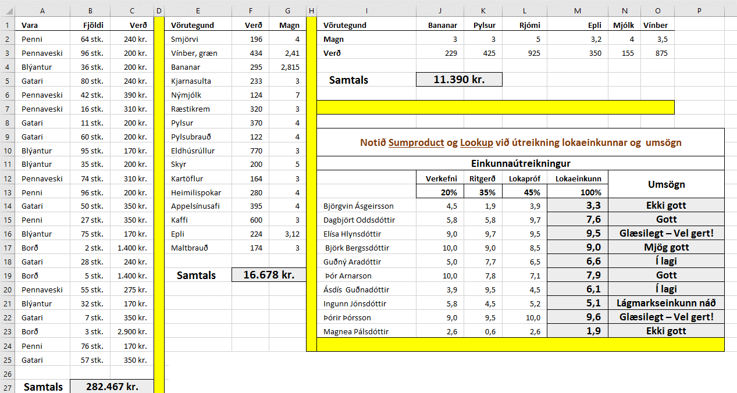
Vara | Fjöldi | Verð | Vörutegund | Verð | Magn | Vörutegund | Bananar | Pylsur | Rjómi | Epli | Mjólk | Vínber
Penni | 64 stk. | 240 kr. | Smjörvi | 196 | 4 | Magn | 3 | 3 | 5 | 3.2 | 4 | 3.5
Pennaveski | 96 stk. | 200 kr. | Vínber, græn | 434 | 2.41 | Verð | 229 | 425 | 925 | 350 | 155 | 875
Blýantur | 36 stk. | 200 kr. | Bananar | 295 | 2.815
Gatari | 80 stk. | 240 kr. | Kjarnasulta | 233 | 3 | Samtals
Pennaveski | 42 stk. | 390 kr. | Nýmjólk | 124 | 7
Pennaveski | 16 stk. | 310 kr. | Ræstikrem | 320 | 3
Gatari | 11 stk. | 200 kr. | Pylsur | 370 | 4
Gatari | 60 stk. | 200 kr. | Pylsubrauð | 122 | 4 | Notið Sumproduct og Lookup við útreikning lokaeinkunnar og umsögn
Blýantur | 95 stk. | 170 kr. | Eldhúsrúllur | 770 | 3
Blýantur | 35 stk. | 200 kr. | Skyr | 200 | 5 | Einkunnaútreikningur
Pennaveski | 74 stk. | 310 kr. | Kartöflur | 164 | 3 |  | Verkefni | Ritgerð | Lokapróf | Lokaeinkunn | Umsögn
Penni | 96 stk. | 200 kr. | Heimilispokar | 280 | 4 |  | 20% | 35% | 45% | 100%
Gatari | 50 stk. | 350 kr. | Appelsínusafi | 395 | 4 | Björgvin Ásgeirsson | 4.5 | 1.9 | 3.9
Penni | 27 stk. | 350 kr. | Kaffi | 600 | 3 | Dagbjört Oddsdóttir | 5.8 | 5.8 | 9.7
Blýantur | 75 stk. | 170 kr. | Epli | 224 | 3.12 | Elísa Hlynsdóttir | 9.0 | 9.7 | 9.5
Borð | 2 stk. | 1,400 kr. | Maltbrauð | 174 | 3 | Björk Bergssdóttir | 10.0 | 9.0 | 8.5
Gatari | 28 stk. | 240 kr. |  |  |  | Guðný Aradóttir | 5.0 | 7.7 | 6.5
Borð | 5 stk. | 1,400 kr. | Samtals |  |  | Þór Arnarson | 10.0 | 7.8 | 7.1
Pennaveski | 55 stk. | 275 kr. |  |  |  | Ásdís Guðnadóttir | 3.9 | 9.5 | 4.5
Blýantur | 32 stk. | 170 kr. |  |  |  | Ingunn Jónsdóttir | 5.8 | 4.5 | 5.2
Setjið fallið Sumproduct í hólfin B27, F19 og J5
Gatari | 7 stk. | 350 kr. |  |  |  | Þórir Þórsson | 9.0 | 9.5 | 10.0
Borð | 3 stk. | 2,900 kr. |  |  |  | Magnea Pálsdóttir | 2.6 | 0.6 | 2.6
Penni | 76 stk. | 170 kr.
Setjið fallið Sumproduct í hólfið M14. Setjið Lookup-fallið í hólfið N14.
Afritið formúlurnar niður.
Gatari | 57 stk. | 350 kr.

Samtals

Rank
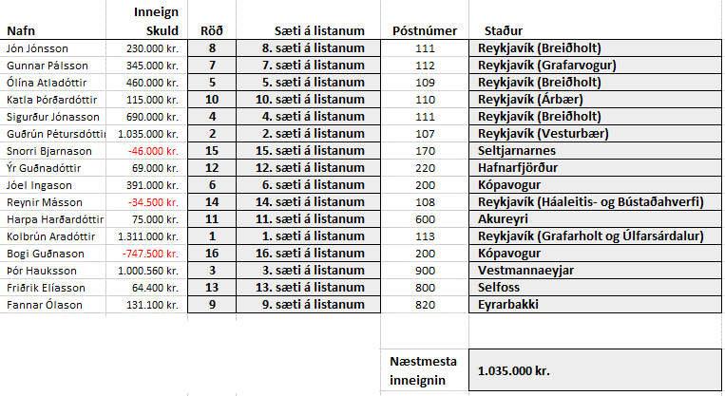
F2
Notið fallið Lookup til að finna út stað miðað við póstnúmer.
Nafn | Inneign Skuld | Röð | Sæti á listanum | Póstnúmer | Staður
Jón Jónsson | 230000 |  |  | 111
Gunnar Pálsson | 345000 |  |  | 112
Ólína Atladóttir | 460000 |  |  | 109
Katla Þórðardóttir | 115000 |  |  | 110
Sigurður Jónasson | 690000 |  |  | 111
Guðrún Pétursdóttir | 1035000 |  |  | 107
Snorri Bjarnason | -46000 |  |  | 170
Ýr Guðnadóttir | 69000 |  |  | 220
Jóel Ingason | 391000 |  |  | 200
Reynir Másson | -34500 |  |  | 108
Harpa Harðardóttir | 75000 |  |  | 600
Kolbrún Aradóttir | 1311000 |  |  | 113
Bogi Guðnason | -747500 |  |  | 200
Þór Hauksson | 1000560 |  |  | 900
Friðrik Elíasson | 64400 |  |  | 800
Fannar Ólason | 131100 |  |  | 820
B-dálkur
Setjið krónuútlit á dálkinn og hafið negatívar tölur rauðar.
C-dálkur – Hver skuldar mest?
Setjið Rank-fallið í hólfið C2 og afritið formúluna niður.
 |  |  |  | Næstmesta inneignin
D-dálkur
Mótið F-dálk þannig fyrir aftan töluna komi . sæti á listanum
Vísið í E-dálk.
F19
Notið fallið Large til að finna út hver er næstmesta inneignin á listanum.

